記載内容
 |  | 分部のみ記載してください。

 | 請求年月記載 |  | （※年を入れてください。） |  | 【労 務】
令和 | 5 年 | 7 | 月度 | 請求書 発行依頼書

現場名 |  | 〇〇新築工事
工 期 |  | R2.3.1 |  | R5.9.30 | 当社担当者記載欄
担当者 |  | 鳳 大郎
工事項番 |  | 50AAA |  | 10104
取引先コード

インボイス番号 |  | △△△△△△△
住所 |  | 大阪市 中央区 〇丁目〇－○ |  |  | 貴社記載欄
会社名 |  | 株式会社○○設備
TEL |  | 06-6266-○○〇〇
請求書 責任者 |  | 大阪 大郎

銀行名 | 三井住友 |  | フリガナ | ミツイスミトモ
支店名 | 心斎橋 |  | フリガナ | シンサイバシ | 貴社情報記載欄
口座名義 | 大阪 |  | フリガナ | オオサカ タロウ | ※初回取引時のみ記載 (請求書に手書き） | 項目番号 |  | 工事種別
預金種別 | 普通 |  | 口座番号 | ○○○○○○○○○○○○ |  | 600A | 30310 | 配 管 工 事
 |  |  |  |  |  | 600B | 30320 | 冷媒配管工事
請求金額 |  |  |  |  |  | 600C | 30330 | ダクト工事
 |  |  |  |  |  | 600D | 30340 | ガ ス 工 事
摘 要 |  | 例）本工事出来高請求 |  |  |  | 600E | 30350 | ガス関連設備工事
右の項目番号を記載！例）配管工事 → 600A
 |  |  |  |  |  | 600F | 30360 | 消火設備工事
今月の請求金額
 |  |  |  |  |  | 600G | 30370 | 保 温 工 事
 |  |  |  |  |  | 600H | 30380 | 塗 装 工 事
項目番号 |  | 備 考 |  | 請求金額 | 消費税 | 600I | 30390 | 外 構 工 事
600A | 30310 |  |  |  | 0 | 600J | 30401 | 浄化槽工事
 |  |  |  |  |  | 600K | 30410 | 電気工事
 |  |  |  |  | 0 | 600L | 30420 | 斫・左官工事
 |  |  |  |  |  | 600M | 30430 | 搬入据付工事
その他費用 |  |  |  |  |  | 600N | 30440 | 総合外注工事
 |  |  |  |  |  | 600O | 30450 | その他外注工事
計 |  |  |  |  |  | 600P | 30460 | 委託管理費
交通費・駐車場代が 別途必要な場合
当社担当者へ確認
 |  |  |  |  |  | 8227 | 41310 | 事務機器リース品
交通費・駐車場代は 税込 で記載
注意）駐車場代は明細が必要

注意事項
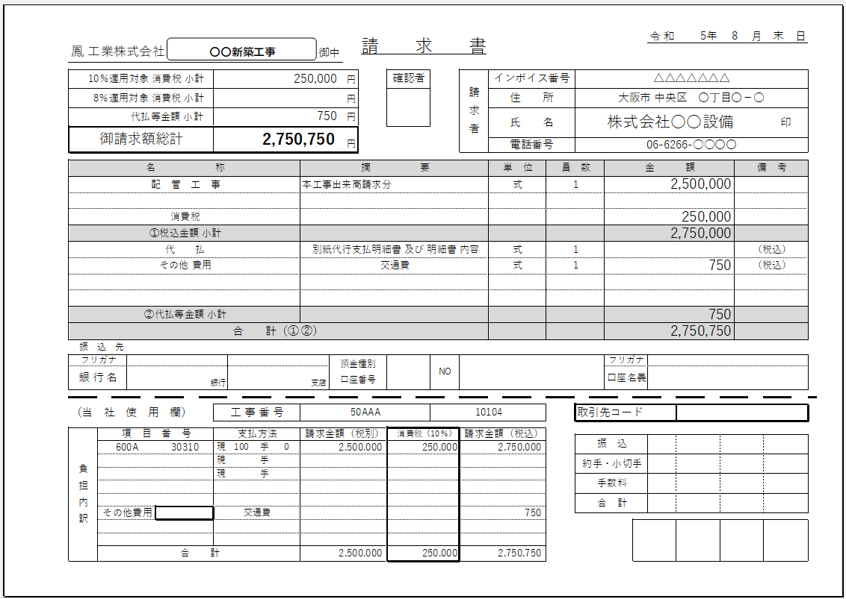



初回取引時のみ振込先内容の記載をお願いします
（請求書に手書き）

記入欄（精査・代払い）
令和 | 5年 | 0 | 月度 | 請求書 発行依頼書

現場名 |  | 0
工 期 |  | 0 |  | 0
担当者 |  | 0
工事項番 |  | 0 |  | 0
取引先コード |  | 0

インボイス番号 |  | 0
住所 |  | 0
会社名 |  | 0
TEL |  | 0
請求書 担当者 |  | 0

銀行名 | 0 |  | フリガナ | 0
支店名 | 0 |  | フリガナ | 0
口座名義 | 0 |  | フリガナ | 0
預金種別 | 0 |  | 口座番号 | 0
 |  |  |  |  |  |  | 【代行支払】
←金額はマイナスをつけてください
 |  |  |  |  |  |  | 合計金額（税込）
摘 要 |  | 0
 |  | 0

←金額はマイナスをつけてください
 |  |  |  |  |  |  | 【精査】 | 【消費税調整欄】
項目番号 |  | 備 考 |  | 請求金額 | 消費税 | 精査後請求金額（税込） | 精査金額 | 消費税手入力
0 |  |  |  |  |  |  |  |  | ←該当項目ごとに直接入力
0 |  |  |  |  |  |  |  |  | ※消費税合計の調整
0
0 | 0 |  |  | 0 | 0
その他費用 |  | 0 |  |  |  | 0
0 | 0 | 0 |  | 0 | 0
計 |  |  |  | 0 | 0 | 0 | 0 |  |  | 0

